Worksheet
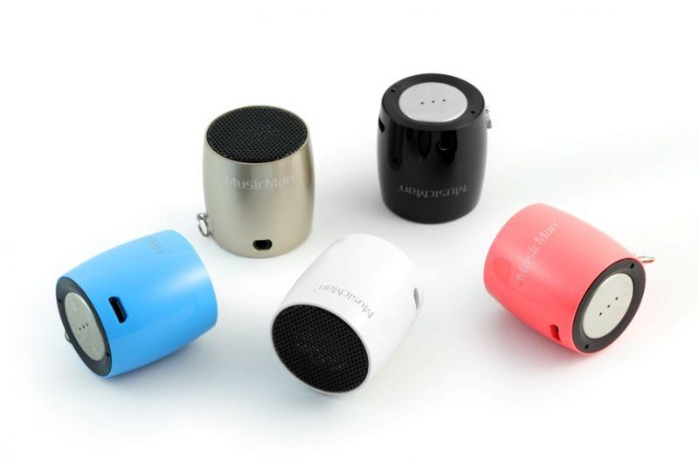
MusicMan NANO Bluetooth Soundstation BT-X7 schwarz

Artikelnummer | 4352 |  | VE | 50
EAN | 4260101739155 |  | Stück pro Palette | Keine Angabe
Zollnummer | 85198145900 |  | Lagen Pro Palette | Keine Angabe

Abmessungen - Artikel
Länge(cm) | Breite(cm) | Höhe(cm) | Gewicht(g)
3.3 | 3.3 | 3.6 | 40

Abmessungen - Artikelverpackung
Länge(cm) | Breite(cm) | Höhe(cm) | Leergewicht(g) | Gewicht(g) Artikel+Verpackung
6 | 6 | 8.5 | 0 | 90

Abmessungen - VE Karton (Masterkarton)
Länge(cm) | Breite(cm) | Höhe(cm) | Gewicht(g)
33 | 32.5 | 20 | 5000

Verpackung - Bestandteile
Rest Zubehör (g) | Papier/Pappe (g) | Styropor (g) | Kunstst. Hohlkörper(g) | Kunstst. Folien(g) | Materialverbunde (g)
0 | 0 | 0 | 0 | 0 | 0

Weiterführende Informationen
Technaxx Reseller Portal

